Distribucion y precio
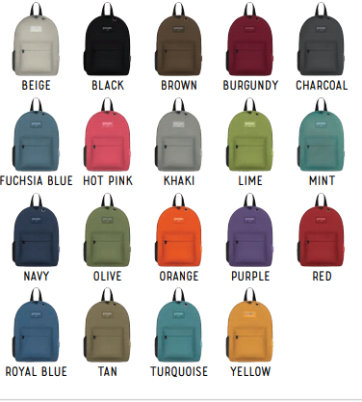

REF | COLOR | Break down | Units | REF | COLOR | % distribucion | unidades
Solid | Black | 8% | 800 | Solido | Negro | 8% | 800
Solid | Navi | 8% | 800 | Solido | Indigo | 8% | 800
Solid | Red | 4% | 400 | Solido | Rojo | 4% | 400
Solid | Olive | 4% | 400 | Solido | Oliva | 4% | 400
Solid | Royal Blue | 4% | 400 | Solido | Azul Royal | 4% | 400
Solid | Purple | 4% | 400 | Solido | Morado | 4% | 400
Solid | Charcoal | 4% | 400 | Solido | Charcoal | 4% | 400
Solid | Lime | 2% | 200 | Solido | Lima | 2% | 200
Solid | Tan | 4% | 400 | Solido | Tan | 4% | 400
Solid | Orange | 4% | 400 | Solido | Naranja | 4% | 400
Solid | Burgundy | 4% | 400 | Solido | Burgundy | 4% | 400
printed | esp | 4% | 400 | Estampado | esp | 4% | 400
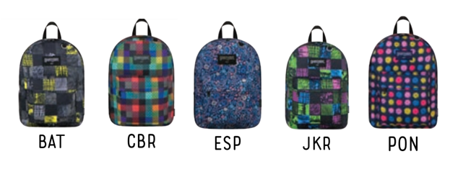
printed | bat | 5% | 520 | Estampado | bat | 5% | 520
printed | cbr | 13% | 1320 | Estampado | cbr | 13% | 1320
printed | jkr | 7% | 680 | Estampado | jkr | 7% | 680
printed | pon | 21% | 2080 | Estampado | pon | 21% | 2080
TOTAL |  | 100% | 10000 | TOTAL |  | 100% | 10000

